상품제안서
맞춤제작 보조배터리(5200mAh) | 상품코드: F06141

 |  |  |  |  |  |  | 02-412-0044 | www.easy1.co.kr
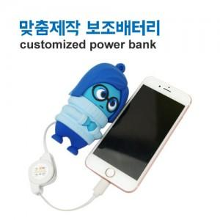

【상세/제작정보】 | * 디자인의 난이도에 따라 단가 변동이 있을 수 있습니다 * 수량과 관계없이 금형비 발생합니다.

【인쇄/포장옵션】 | 기타 / OPP(비닐)

【공급단가】 | 수량 | 500~ | 1,000~ | 3,000~ | 5,000~ | 10,000~
*VAT별도 | 단가 | 23,400원 | 23,040원 | 22,500원 | 21,600원 | 20,700원

【상품 URL】 | https://dev.easy1.co.kr:443/src/goods_detail.php?gdno=6141

